상품제안서
라볼레이 RB13 8K 5단 수동 경량 양우산(UPF50+) | 상품코드: F33052

 |  |  |  |  |  |  | 02-412-0044 | www.easy1.co.kr
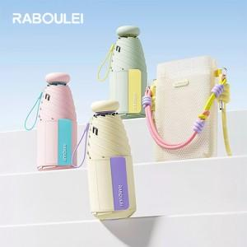

【상세/제작정보】 | 컴팩트한 디자인,트랜드 소형 우산

【인쇄/포장옵션】 | 실크, 풀칼라 / OPP + 투명케이스 (포함)

【공급단가】 | 수량 | 50~ | 100~ | 300~ | 500~ | 1,000~
*VAT별도 | 단가 | 19,370원 | 19,060원 | 18,600원 | 18,130원 | 17,820원

【상품 URL】 | https://dev.easy1.co.kr:443/src/goods_detail.php?gdno=33052

